Tabelle1
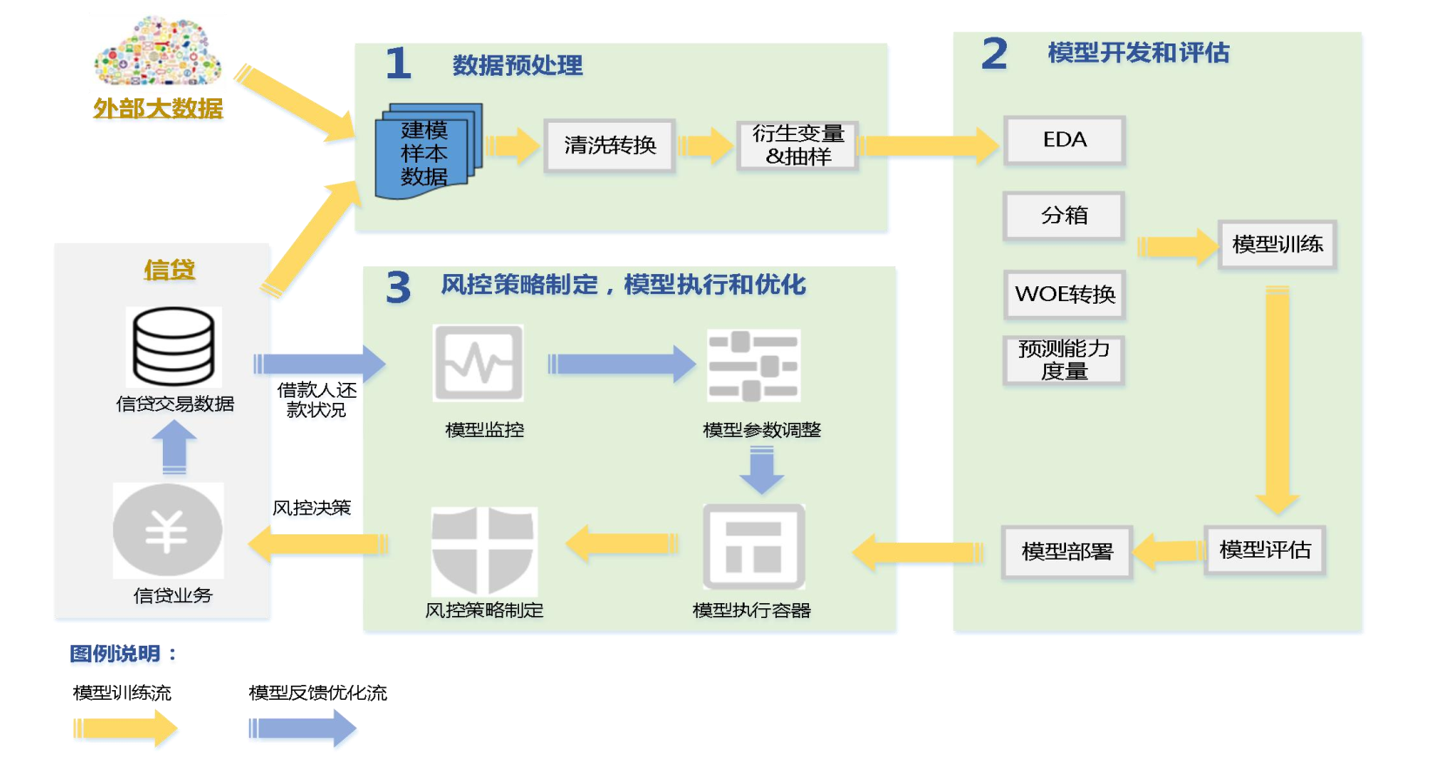
算法 | 优点 | 缺点 | 适用范围 | 列1 | 列2 | 列3
XGBoost | 高准确率高效率高并发，支持自定义损失函数，既可以用来分类又可以用来回归 可以像随机森林一样输出特征重要性，因为速度快，适合作为高维特征选择的一大利器 在目标函数中加入正则项，控制了模型的复杂程度，可以避免过拟合 支持列抽样，也就是随机选择特征，增强了模型的稳定性 对缺失值不敏感，可以学习到包含缺失值的特征的分裂方向 速度快 | 算法参数过多，调参复杂，不适合处理超高维特征数据 | 大多数的预测问题
基于逻辑回归评分卡模型 | 实现简单，广泛的应用于工业问题上； 分类时计算量非常小，速度很快，存储资源低； 便利的观测样本概率分数； 对逻辑回归而言，多重共线性并不是问题，它可以结合L2正则化来解决该问题； | 当特征空间很大时，逻辑回归的性能不是很好； 容易欠拟合，一般准确度不太高 不能很好地处理大量多类特征或变量； 只能处理两分类问题（在此基础上衍生出来的softmax可以用于多分类），且必须线性可分； 对于非线性特征，需要进行转换； | 信贷风控场景 | https://www.jianshu.com/p/c3fa53c54cca | https://blog.csdn.net/sscc_learning/article/details/78591210?utm_medium=distribute.pc_relevant.none-task-blog-2%7Edefault%7EBlogCommendFromMachineLearnPai2%7Edefault-2.vipsorttest&depth_1-utm_source=distribute.pc_relevant.none-task-blog-2%7Edefault%7EBlogCommendFromMachineLearnPai2%7Edefault-2.vipsorttest | https://blog.csdn.net/shenxiaoming77/article/details/78771698
SVM支持向量机 | 可以解决高维问题，即大型特征空间； 能够处理非线性特征的相互作用； 无需依赖整个数据； 可以提高泛化能力； | 当观测样本很多时，效率并不是很高； 一个可行的解决办法是模仿随机森林，对数据分解，训练多个模型，然后求平均，时间复杂度降低p倍，分多少份，降多少倍 对非线性问题没有通用解决方案，有时候很难找到一个合适的核函数； 对缺失数据敏感； | 适用于数据维度较多的场景
人工神经网络 | 分类的准确度高； 并行分布处理能力强,分布存储及学习能力强， 对噪声神经有较强的鲁棒性和容错能力，能充分逼近复杂的非线性关系； 具备联想记忆的功能。 | 神经网络需要大量的参数，如网络拓扑结构、权值和阈值的初始值； 不能观察之间的学习过程，输出结果难以解释，会影响到结果的可信度和可接受程度； 学习时间过长,甚至可能达不到学习的目的。 | 目前深度神经网络已经应用与计算机视觉，自然语言处理，语音识别等领域并取得很好的效果。
K-Means聚类 | 算法简单，容易实现 ； 对处理大数据集，该算法是相对可伸缩的和高效率的，因为它的复杂度大约是O(nkt)，其中n是所有对象的数目，k是簇的数目,t是迭代的次数。通常k<<n。这个算法通常局部收敛。 算法尝试找出使平方误差函数值最小的k个划分。当簇是密集的、球状或团状的，且簇与簇之间区别明显时，聚类效果较好。 | 对数据类型要求较高，适合数值型数据； 可能收敛到局部最小值，在大规模数据上收敛较慢 K值比较难以选取； 对初值的簇心值敏感，对于不同的初始值，可能会导致不同的聚类结果； 不适合于发现非凸面形状的簇，或者大小差别很大的簇。 对于”噪声”和孤立点数据敏感，少量的该类数据能够对平均值产生极大影响 | 适用于无监督学习

